Накладная-№3
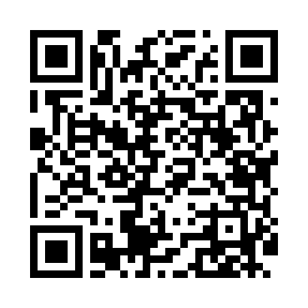
Номер товарно-транспортной накладной: |  |  | Торговый представитель: Kamol aka
Поставщик: Toshkent falcon fly 2 |  |  | Телефон торгового представителя: +998979626299
Дата отгрузки: 28.10.2025 |  |  | Контрагент: Dona zakass
Дата консигнации: |  |  | Адрес:
Доставщик: |  |  | Телефон:
Телефон доставщика:
Время заказа: 28.10.2025 16:26:49
№ | Штрих-код | Название товаров (работ,услуг) | Количество | Количество в кейсе | Цена | Сумма
 |  |  | 22 |  |  | 810000
1 | 6984975661128 | Миска металлическая 0.7 A1/3×15cm DB-6-112 | 5 | 5 шт. | 43,000 | 215,000
2 | 6888760160042 | Разделочная доска пластмассовая A692M (kattas i) GB-60-13 | 1 | 1 шт. | 36,000 | 36,000
3 | 6951366430199 | Ложка длинная AHI-AK2312S DB-65-31 | 1 | 1 шт. | 23,000 | 23,000
4 | 6930419700151 | Ручной совок с веником для уборки пола 107-10 73 DB-83-124 | 1 | 1 шт. | 50,000 | 50,000
5 | 6941797501360 | Точилка для ножей 8 DB-16-48 | 1 | 1 шт. | 55,000 | 55,000
6 | 6941797502763 | Пичок 8 DB-16-66 | 1 | 1 шт. | 69,000 | 69,000
7 | 6906808162084 | Кухонный нож chenglifang sl-3 DB-16-8 | 1 | 1 шт. | 60,000 | 60,000
8 | 6966334493281 | Металический щипцы ALM590B-9 90.7MM/85g/201) DB-5-234 | 1 | 1 шт. | 6,000 | 6,000
9 | 6124785308046 | Лопатка металлическая 2360 DB-3-99 | 1 | 1 шт. | 28,000 | 28,000
10 | 2019187276120 | Лопатка-шпатель кондитерский NX-H005 SV-6-83 | 1 | 1 шт. | 20,000 | 20,000
11 | 6124785320475 | Лопатка металлическая 2361 DB-3-100 | 1 | 1 шт. | 25,000 | 25,000
12 | 2011028088848 | Пичок NT-05 GB-102-7 | 1 | 1 шт. | 9,000 | 9,000
13 | 6972513824241 | Кухонный нож 9 DB-16-12 | 1 | 1 шт. | 24,000 | 24,000
14 | 2010715639578 | Плассмаст подставка для нож GB-39-2 | 1 | 1 шт. | 105,000 | 105,000
15 | 6801234567819 | Кухонный нож Foreverrich GB-99-4 | 1 | 1 шт. | 15,000 | 15,000
16 | 6930662009056 | Липучка самоклеящийся для ванны и кухни DB-80 -11 | 1 | 1 шт. | 6,000 | 6,000
17 | 6971479921278 | Вешалка крючок на липучке 2127-1 DB-152-272 | 1 | 1 шт. | 9,000 | 9,000
18 | None | Пласмас доска SY003 GB-60-6 | 1 | 1 шт. | 55,000 | 55,000
Итого: 810000

